28个图表
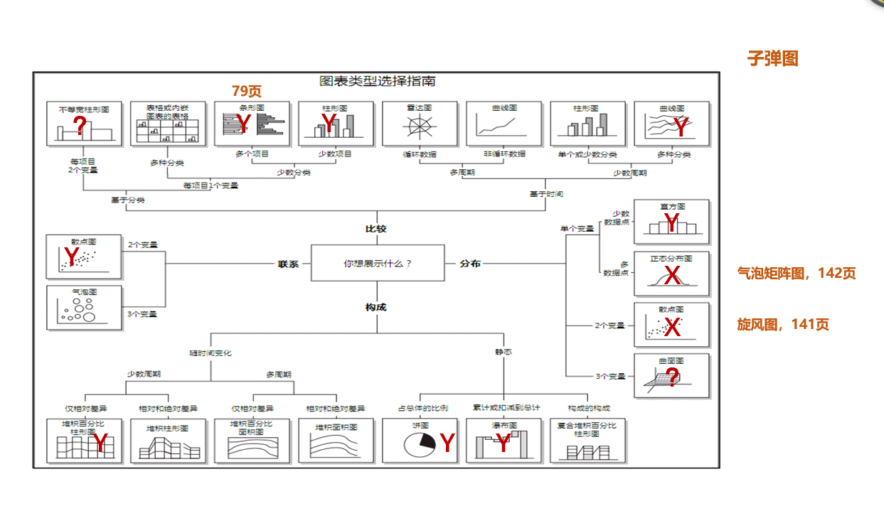
图表分类 | 编号 | 图形名称 | 来源 | 分配 | 页数 | 状态
KPI达成分析 | 1 | 滑珠图 | 书籍 | 敢为 | 4 | 完成
 | 2 | 五星评分图 | 书籍 | 敢为 | 2 | 完成
 | 3 | 仪表盘 | 书籍 | 敢为 | 2 | 完成
 | 4 | 跑道图 | 书籍 | 敢为 | 4 | 完成
 | 5 | 子弹图 | 历史视频 | 蓝大石 | 2 | 完成
对比分析 | 1 | 箭头图 | 书籍 | 敢为 | 3 | 完成
 | 2 | 排行图 | 书籍 | 蓝大石 | 2 | 完成
 | 3 | 小人对比图 | 书籍 | 敢为 | 3 | 完成
 | 4 | 雷达图 | 书籍 | 蓝大石 | 2 | 完成
 | 5 | 表格分析 | 图片 | 敢为 | 4 | 未完成
 | 6 | 条形图 | 图片 | 蓝大石 | 2 | 完成
 | 7 | 柱形图 | 图片 | 蓝大石 | 2 | 完成
结构分析 | 1 | 趣味圆环图 | 书籍 | 蓝大石 | 2 | 完成
 | 2 | 树状图 | 书籍 | 蓝大石 | 1 | 完成
 | 3 | 旭日图 | 书籍 | 蓝大石 | 1 | 完成
 | 6 | 饼图 | 图片 | 蓝大石 | 2 | 完成
 | 7 | 瀑布图 | 图片 | 敢为 | 4 | 未完成
分布分析 | 1 | 直方图 | 书籍 | 蓝大石 | 2 | 完成
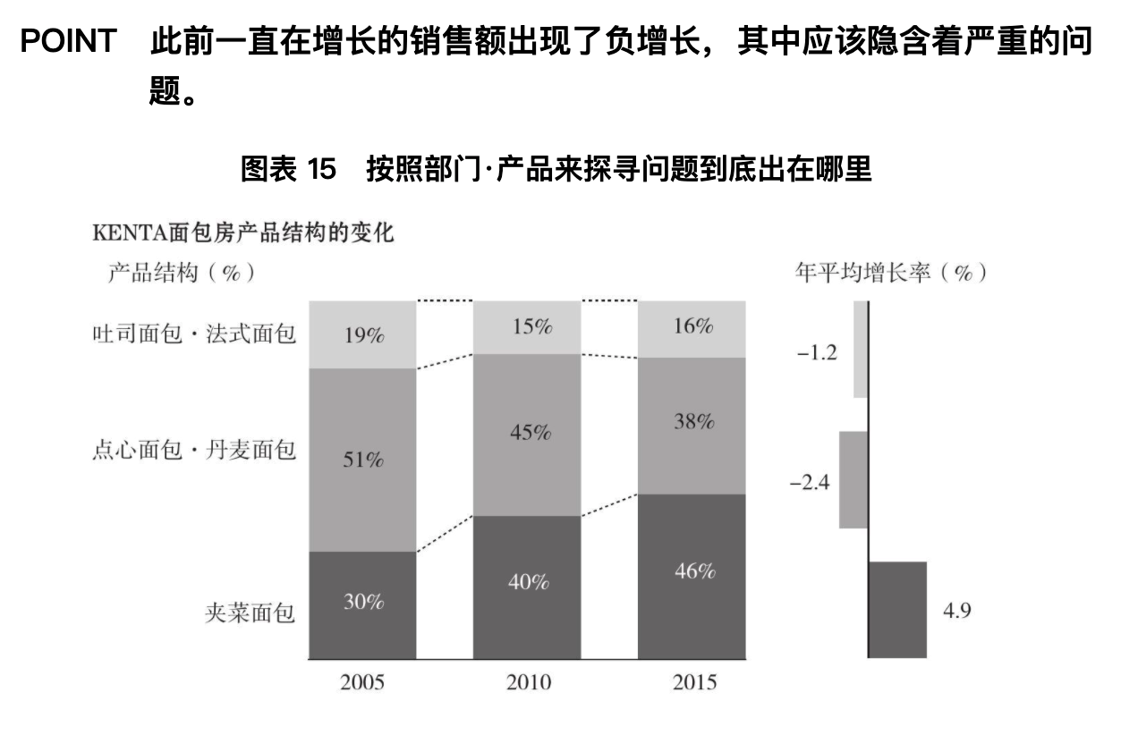
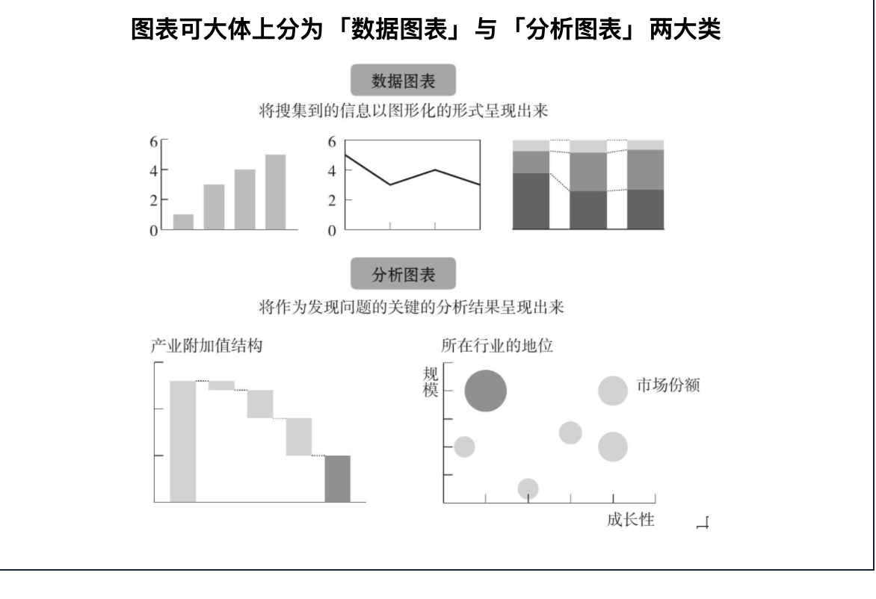
 | 3 | 气泡矩阵图 | 书籍 | 蓝大石 | 2 | 完成
 |  | 散点图 | 图片 | 蓝大石 | 2 | 完成
 |  | 旋风图 |  |  |  | 未完成
 | 4 | 箱线图 |  |  |  | 未完成
趋势分析 | 1 | 折线图 | 书籍 | 蓝大石 | 2 | 完成
 | 2 | 面积图 | 书籍 | 敢为 | 3 | 未完成
 | 3 | 趋势气泡图 | 书籍 | 敢为 | 4 | 未完成
转化分析 | 1 | 漏斗图 | 书籍 | 敢为 | 3 | 未完成
 | 2 | WIFI图 | 书籍 | 敢为 | 4 | 未完成

KPI-滑珠图
KPI-滑珠图
项目 | 达成率 | 目标
A | 80% | 100%
B | 65% | 100%
C | 88% | 100%

素材

 |  |  | 簇状柱形图-重叠-添加达成率-达成率使用折线图-设置样式

KPI-子弹图
KPI子弹图
年月 | 目标业绩 | 销售业绩 | 一般 | 良好 | 优秀
201801 | 3000 | 2872 | 1500 | 1000 | 500
201802 | 5000 | 4927 | 1500 | 1000 | 500
201803 | 4500 | 4524 | 1500 | 1000 | 500
201804 | 5000 | 4754 | 1500 | 1000 | 500
201805 | 4500 | 4633 | 1500 | 1000 | 500
201806 | 4000 | 4102 | 1500 | 1000 | 500
201807 | 4000 | 4056 | 1500 | 1000 | 500

 |  |  |  |  |  | 堆叠柱状图-柱子等高（次坐标轴）-设置目标业绩-设置销售业绩

KPI-五星评分图
五星评分图
评价维度 | 评分 | 满分
物流 | 5 | 5
服务 | 4 | 5
商品 | 3 | 5 | 簇状条形图
体验 | 2 | 5 | 系列重叠
推荐 | 1 | 5 | 选择数据-调整图例顺序
 |  |  | 粘贴样式
 |  |  | 重叠并缩放
素材图形

KPI-仪表盘
KPI仪表盘
达成率 | P1 | P2 | P3
46% | 0.23 | 0.27 | 0.5
 | 辅助列
46%

 |  |  |  | 选中P1P2P3区域
 |  |  |  | 圆环图
 |  |  |  | 设置系列选项
 |  |  |  | 隐藏下面部分
 |  |  |  | 设置样式

KPI-跑道图
项目一
项目二
项目三
KPI-跑道图
项目名称 | 达成率 | 辅助列 | 达成率 | P1 | P2
项目三 | 20% | 80%
项目二 | 32% | 68%
项目一 | 48% | 52%

 |  |  |  |  |  | 圆环图
 |  |  |  |  |  | 调整环大小
 |  |  |  |  |  | 隐藏另外不一半

对比-箭头图
项目名称 | 销售金额
A | 1,450
B | 1,936
C | 1,568
D | 1,679
E | 1,268 | 簇状柱形图
 |  | 选中销售金额列，复制粘贴到图表
 |  | 对刚才复制的列，修改图表为带标注的折线图
 |  | 修改间隙宽度
素材 |  | 复制粘贴样式

对比-排行图
产品分类 | 销售金额
手机 | 720
播放器 | 1368
相机 | 1897
电视 | 2560

素材

对比-小人对比图
月份 | 浏览人次
一月 | 1650
二月 | 2000
三月 | 1400
四月 | 1200
五月 | 1600

素材
 |  | y轴逆序类别
 |  | 复制粘贴人像
 |  | 填充-层叠
 |  | 【设置一个人像代表多少数量，选择”“层叠并缩放-单位100”】

对比-雷达图
员工姓名 | 领导能力 | 沟通能力 | 协调能力 | 执行能力 | 学习能力
王力 | 3 | 1 | 4 | 6 | 6
刘宇 | 11 | 6 | 2 | 7 | 4
 |  |  |  |  |  | 设置上层的透明度
对比-雷达图
 | 王力 | 刘宇 | #REF!
领导能力 | 3 | 11 | 1
沟通能力 | 1 | 6
协调能力 | 4 | 2
执行能力 | 6 | 7
学习能力 | 6 | 4

对比-条形图
对比-条形图
时间 | A产品销量
5月 | 155
6月 | 133
7月 | 108
8月 | 33
9月 | 135
10月 | 33

对比-柱形图
对比-柱形图
年龄段 | 男性 | 女性
0-4 | 2,010 | 1,988
5-9 | 1,374 | 1,422
10-14 | 988 | 921
15-19 | 501 | 498
20-24 | 301 | 321

结构-圆环图
自行车份额 | 周边份额
75% | 25%
结构-圆环图

结构-饼图
结构-饼图
销售区域 | 销售额
东区 | 965
南区 | 348
西区 | 670
北区 | 3879

结构-瀑布图
结构-瀑布图
类别 | 差值 | 花费
汇总 | 0 | 4720
吃饭 | 2720 | 2000
买衣服 | 1720 | 1000
化妆品 | 920 | 800
出行费 | 420 | 500
书籍 | 300 | 120
其他 | 0 | 300
 | 差值的计算

堆积柱状图

分布-气泡矩阵图
气泡矩阵图
产品 | 市场份额 | 增长率
P1 | 27% | 81%
P2 | 88% | 16%
P3 | 96% | 30%
P4 | 59% | 61%
P5 | 54% | 18%
P6 | 77% | 88%
P7 | 81% | 63%
P8 | 67% | 21%
平均值 | 69% | 47%

 |  |  | 设置数据标签格式-标签选项-单元格中的值
 |  |  | 坐标轴选项-坐标轴值

分布-散点图
分类-散点图
产品 | 销售数量 | 销售金额
P1 | 15 | 24
P2 | 37 | 28
P3 | 74 | 42
P4 | 71 | 84
P5 | 38 | 74
P6 | 43 | 49
P7 | 97 | 77
P8 | 22 | 47
P9 | 101 | 105
P10 | 78 | 104

分布-旋风图2
分布-旋风图
年龄段 | 男性 | 女性
0-4 | 2,010 | 1,988
5-9 | 1,374 | 1,422
10-14 | 988 | 921
15-19 | 501 | 498
20-24 | 301 | 321

堆积条形图
女性-次坐标轴
坐标轴选项-坐标轴值-边界-最大最小值
女性-逆刻度值

趋势-折线图
销售员 | 201801 | 201802 | 201803 | 201804 | 201805 | 201806 | 201807
胡大花 | 48273 | 75817 | 100870 | 78311 | 74197 | 76641 | 53941
完颜朵 | 79694 | 147564 | 109367 | 124821 | 116542 | 84981 | 75761
王浩然 | 53754 | 115749 | 108854 | 112933 | 107859 | 101192 | 86630
张琳琳 | 24737 | 7293 | 11775 | 10602 | 26186 | 13478 | 17055
赵里 | 80721 | 146241 | 121496 | 148774 | 138536 | 133945 | 105885
趋势-折线图

趋势-面积图
月度 | 2015年 | 2016年
Jan | 965 | 1,324
Feb | 1,214 | 1,534
Mar | 1,019 | 1,556
Apr | 1,524 | 1,898
May | 1,412 | 1,879
Jun | 854 | 1,578
Jul | 1,154 | 1,541
Aug | 1,418 | 1,312
Sep | 1,578 | 1,154
Oct | 1,412 | 1,078
Nov | 1,745 | 1,458
Dec | 1,874 | 1,388

 |  |  | 注意修改透明度
 |  |  | 显示折线上的点：把数据再复制到图上，将图表类型修改为带标注的折线图
 |  |  | 再将点填充白色

趋势-趋势气泡图
数据系列 | 1月 | 2月 | 3月 | 4月 | 5月 | 6月 | 7月 | 8月 | 9月
X轴 | 1 | 2 | 3 | 4 | 5 | 6 | 7 | 8 | 9
Y轴 | 0 | 0 | 0 | 0 | 0 | 0 | 0 | 0 | 0
气泡大小 （登录用户数） | 1550 | 1808 | 2065 | 2321 | 2509 | 2816 | 3247 | 3745 | 4632
X轴标签气泡大小 | 5000 | 5000 | 5000 | 5000 | 5000 | 5000 | 5000 | 5000 | 5000

 |  |  |  |  |  |  |  |  |  | 坐标轴选项-坐标轴值-边界-最大最小值 | 0.5-9.5 | ‘-1-1
 |  |  |  |  |  |  |  |  |  | 设置数据标签格式-标签选项-气泡大小
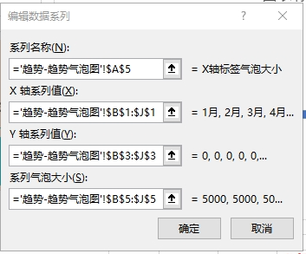

素材

 |  |  |  |  |  |  |  |  |  | 设置数据标签格式-标签选项-单元格值（月份）

转化-漏斗图
关键环节 | 用户数 | 占位数据 | 总体转化率
浏览商品 | 15,000 | 0 | 100%
加入购物车 | 4,500 | 5,250 | 30%
提交订单 | 2,250 | 6,375 | 15%
支付订单 | 1,500 | 6,750 | 10%
完成订单 | 1,000 | 7,000 | 7%

堆积条形图
逆序类别
隐藏另一半

转化-WIFI图
关键环节 | 百分比 | 辅助列1 | 辅助列2 | 辅助列3
浏览商品 | 100% | 0% | 25% | 75%
加入购物车 | 80% | 2% | 20% | 78%
提交订单 | 20% | 10% | 5% | 85%
支付订单 | 15% | 11% | 4% | 86%
完成订单 | 4% | 12% | 1% | 87%

 | 取一个圆的1/4作为100%
 | 辅助列2的25%就是100%，以此为基准，下面依次为20% 5%...
 | 辅助列1和3就是不显示的另一半

 | 插入图后，选择数据-切换行列，并修改系列顺序

